Sheet1 (2)
中山大学附属第一（南沙）医院大小便采集杯采购与配送项目报价表
序号 | 产品名称 | 规格/型号 | 单位 | 数量 | 单价RMB | 总价RMB | 图片（仅供参考）
1 | 大便采集杯 | 【100套/包】，高度：6.5cm；宽度：2.5cm | 包 | 330
2 | 小便采集杯+管子套装 | 尿杯+沉渣管/套（带螺旋盖）【100套/包】 尿沉渣管12ml，管盖直径21-22mm，尿管16mm 高100mm。 小便杯50ml，上口直径约60mm，下口直径40mm，高36mm，手柄宽26mm。 | 包 | 735 |  |  | 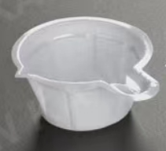 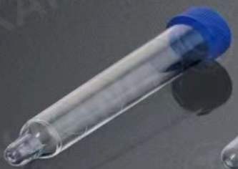
合计（小写RMB）：
合计（大写RMB）：
说明：①以上报价含税，含运送至相应科室的运输费；②按需求分批配送，据实结算；
报价单位： （加盖公章）
联系人：
电 话：
报价日期：

